Worksheet
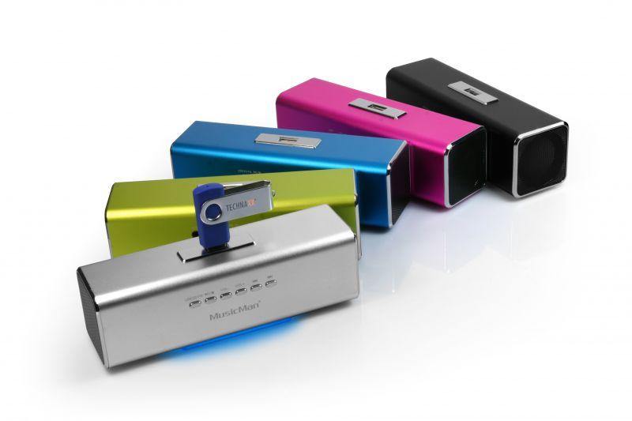
MusicMan MA Soundstation Schwarz

Artikelnummer | 3429 |  | VE | 60
EAN | 4260101736215 |  | Stück pro Palette | 1500
Zollnummer | 85271300 |  | Lagen Pro Palette | 5

Abmessungen - Artikel
Länge(cm) | Breite(cm) | Höhe(cm) | Gewicht(g)
16.6 | 5 | 4.9 | 200

Abmessungen - Artikelverpackung
Länge(cm) | Breite(cm) | Höhe(cm) | Leergewicht(g) | Gewicht(g) Artikel+Verpackung
16.7 | 5.2 | 7.1 | 0 | 270

Abmessungen - VE Karton (Masterkarton)
Länge(cm) | Breite(cm) | Höhe(cm) | Gewicht(g)
44.8 | 34.5 | 30 | 17200

Verpackung - Bestandteile
Rest Zubehör (g) | Papier/Pappe (g) | Styropor (g) | Kunstst. Hohlkörper(g) | Kunstst. Folien(g) | Materialverbunde (g)
0 | 0 | 0 | 0 | 0 | 0

Weiterführende Informationen
Technaxx Reseller Portal

